상품제안서
머레이 5in1 고속 무선 충전 거치대 S10 | 상품코드: F22299

 |  |  |  |  |  |  | 02-412-0044 | www.easy1.co.kr
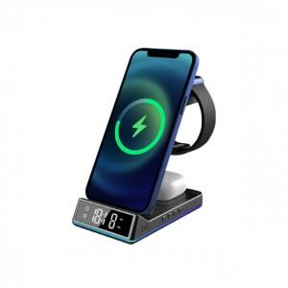 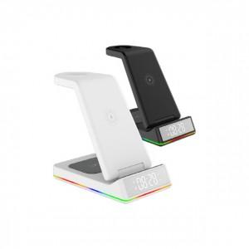 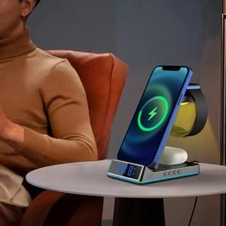

【상세/제작정보】

【인쇄/포장옵션】 | 실크 / 포장지포장

【공급단가】 | 수량 | 100~ | 300~ | 500~ | 1,000~ | 3,000~
*VAT별도 | 단가 | 49,840원 | 48,060원 | 46,280원 | 44,500원 | 42,720원

【상품 URL】 | https://dev.easy1.co.kr:443/src/goods_detail.php?gdno=22299

